社媒声量趋势&内容分析
类别 | 电解质
 | 22年10月1日-12月11日 |  | 21年10月1日-12月11日
分月趋势 | 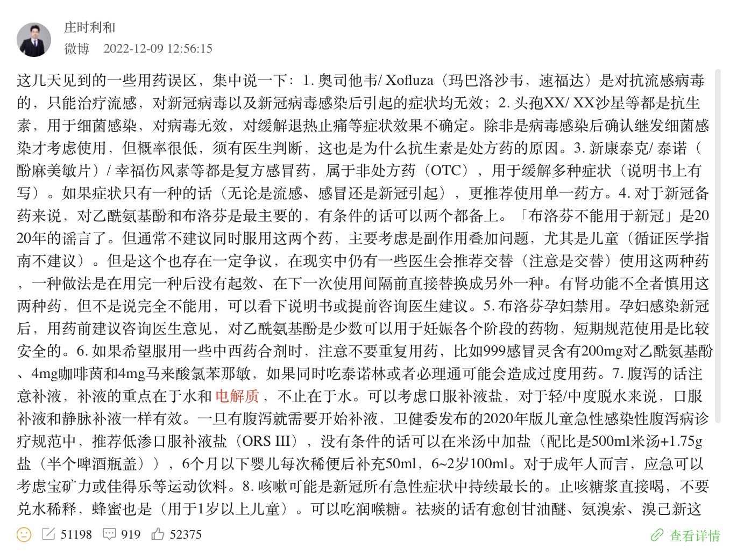 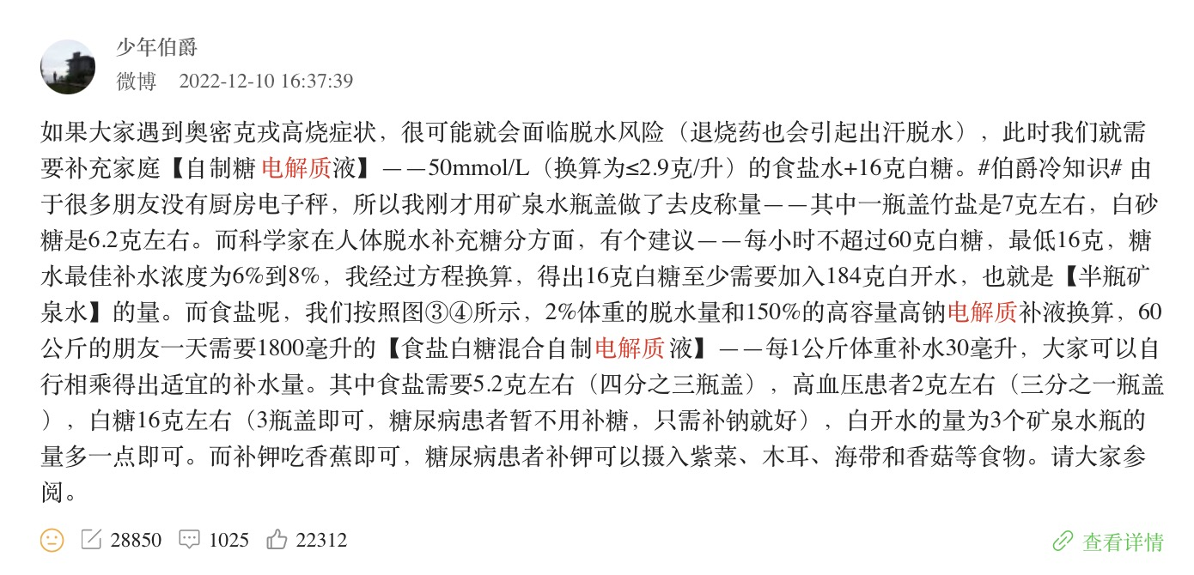 1、总体趋势：传播声量集中微博，其次为抖音及小红书、抖音声量明显偏低 2、微博声量趋势：12月呈现大幅上涨趋势，明显高于去年同期，微博内容集中于两大方向： （1）发烧、咽痛或者腹泻需补水补电解质（近期因政策放开，发烧咽痛腹泻等症状出现率高）（2）高效运动要补充电解质 |  | 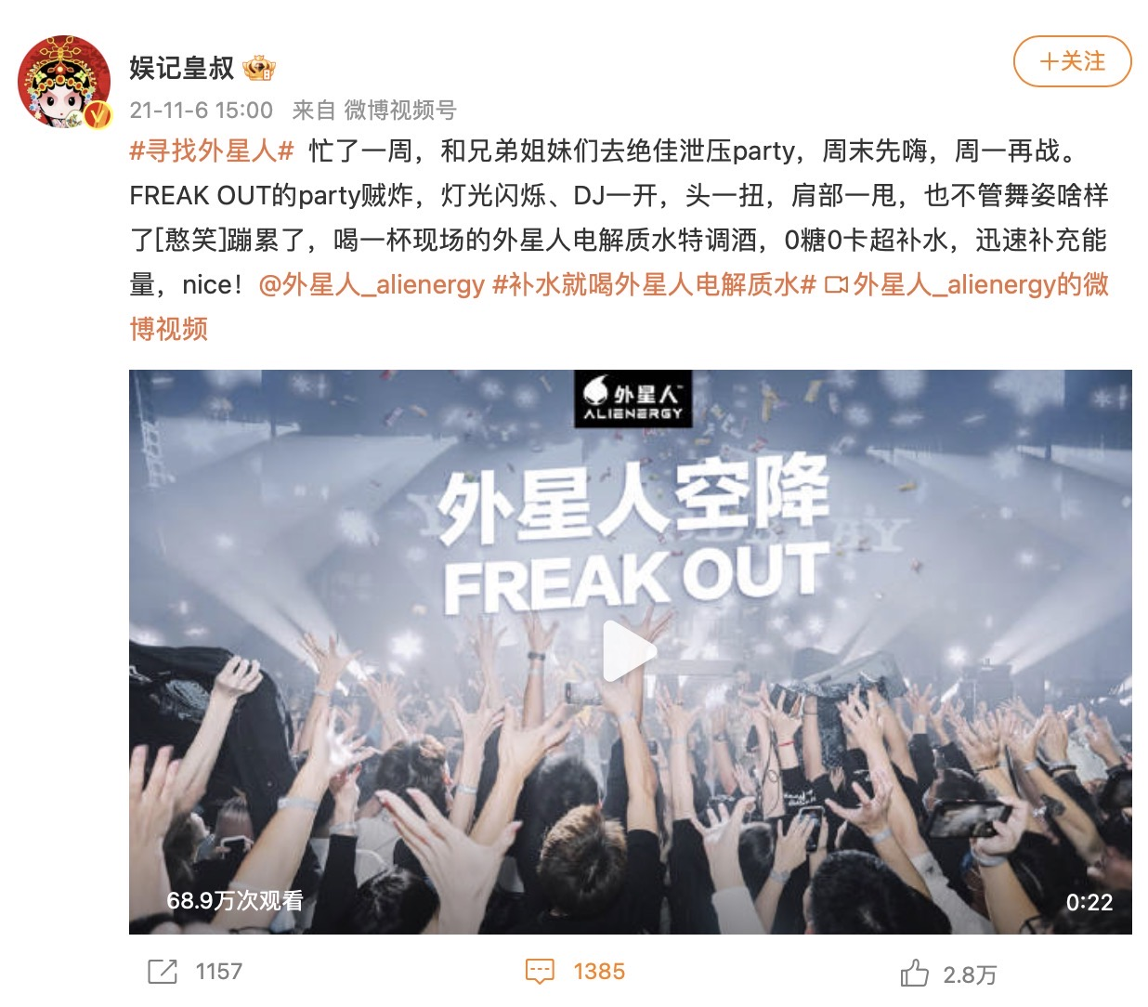 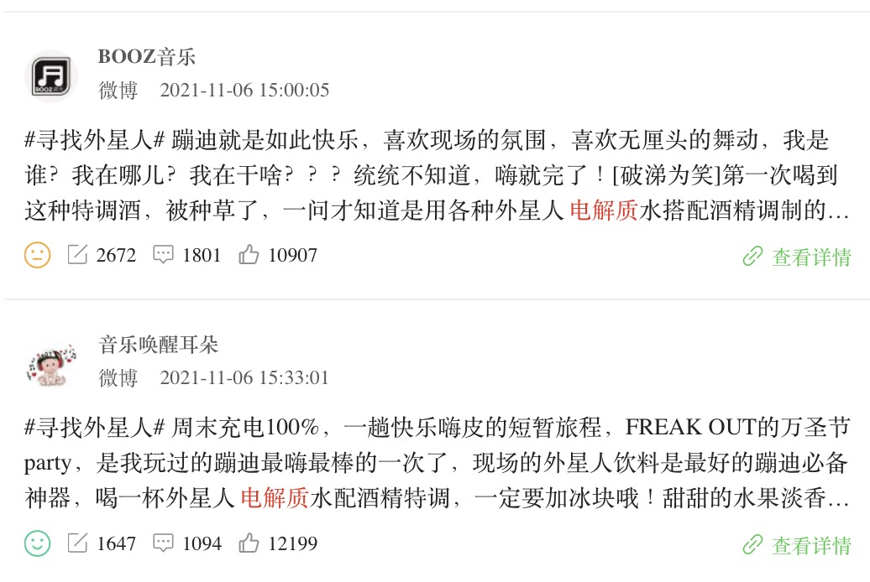 1、总体趋势：传播声量集中在微信，其次为微博，抖音、小红书声量偏低。微信内容集中于饮食、疾病科普 2、微博声量趋势：在11-12月趋于稳定，其中负面内容占比达13%（近六个月平均为8%），讨论内容集中出现外星人电解质水产品推广
社交声量趋势
 | 微博 | #REF! | 抖音 | 小红书
11/1/2022 | 32 | 1 | 6 | 10
11/2/2022 | 26 |  | 5 | 10
11/3/2022 | 19 |  | 4 | 11
11/4/2022 | 72 |  | 5 | 22
11/5/2022 | 13 |  | 4 | 4
11/6/2022 | 28 |  | 4 | 5
11/7/2022 | 22 |  | 3 | 23
11/8/2022 | 12 |  | 4 | 12
11/9/2022 | 17 |  | 10 | 15
11/10/2022 | 40 |  | 8 | 13
11/11/2022 | 42 |  | 4 | 20
11/12/2022 | 19 |  | 3 | 3
11/13/2022 | 26 |  | 2 | 6
11/14/2022 | 10 |  | 2 | 9
11/15/2022 | 17 |  | 1 | 22
11/16/2022 | 25 |  | 2 | 15
11/17/2022 | 40 |  | 3 | 12
11/18/2022 | 27 |  | 2 | 9
11/19/2022 | 20 |  | 2 | 5
11/20/2022 | 24 |  | 3 | 12
11/21/2022 | 20 |  | 4 | 5
11/22/2022 | 11 |  | 1 | 9
11/23/2022 | 54 |  | 3 | 5
11/24/2022 | 17 |  | 1 | 6
11/25/2022 | 34 |  | 2 | 12
11/26/2022 | 11 |  | 3 | 12
11/27/2022 | 60 |  | 2 | 6
11/28/2022 | 36 |  | 2 | 11
11/29/2022 | 6 |  | 2 | 9
11/30/2022 | 7 |  | 2 | 11
12/1/2022 | 9 |  | 2 | 6
12/2/2022 | 18 |  | 2 | 6
12/3/2022 | 10 |  | 2 | 7
12/4/2022 | 11 |  | 0 | 7
12/5/2022 | 37 |  | 2 | 9
12/6/2022 | 38 |  | 1 | 8
12/7/2022 | 54 |  | 5 | 5
12/8/2022 | 45 |  | 9 | 12
12/9/2022 | 138 |  | 13 | 22
12/10/2022 | 101 |  | 11 | 19
12/11/2022 | 141 |  | 12 | 18
社交声量趋势
 | 微博 | #REF! | 抖音 | 小红书
11/1/2021 | 70 | 1 | 4 | 12
11/2/2021 | 34 |  | 4 | 16
11/3/2021 | 21 |  | 6 | 22
11/4/2021 | 36 |  | 5 | 13
11/5/2021 | 100 |  | 4 | 13
11/6/2021 | 42 |  | 4 | 12
11/7/2021 | 61 |  | 1 | 15
11/8/2021 | 25 |  | 6 | 22
11/9/2021 | 21 |  | 4 | 10
11/10/2021 | 53 |  | 13 | 25
11/11/2021 | 24 |  | 10 | 9
11/12/2021 | 33 |  | 7 | 12
11/13/2021 | 15 |  | 1 | 8
11/14/2021 | 28 |  | 1 | 9
11/15/2021 | 27 |  | 5 | 4
11/16/2021 | 25 |  | 1 | 5
11/17/2021 | 48 |  | 5 | 12
11/18/2021 | 105 |  | 4 | 4
11/19/2021 | 71 |  | 8 | 3
11/20/2021 | 18 |  | 7 | 15
11/21/2021 | 22 |  | 4 | 3
11/22/2021 | 43 |  | 5 | 5
11/23/2021 | 35 |  | 4 | 11
11/24/2021 | 35 |  | 8 | 6
11/25/2021 | 31 |  | 5 | 6
11/26/2021 | 59 |  | 11 | 7
11/27/2021 | 17 |  | 11 | 4
11/28/2021 | 18 |  | 5 | 3
11/29/2021 | 37 |  | 5 | 3
11/30/2021 | 35 |  | 9 | 11
12/1/2021 | 23 |  | 4 | 4
12/2/2021 | 21 |  | 6 | 3
12/3/2021 | 18 |  | 4 | 3
12/4/2021 | 18 |  | 8 | 6
12/5/2021 | 15 |  | 5 | 8
12/6/2021 | 23 |  | 2 | 10
12/7/2021 | 24 |  | 5 | 9
12/8/2021 | 28 |  | 8 | 8
12/9/2021 | 22 |  | 3 | 7
12/10/2021 | 31 |  | 4 | 9
12/11/2021 | 20 |  | 3 | 6
微博-KOL级别分布（发文量）
 | 超头部 | 头部 | 上腰部 | 下腰部 | 尾部
11月 | 25 | 29 | 64 | 111 | 594
12月 | 17 | 35 | 79 | 83 | 503
微博-KOL级别分布（发文量）
 | 超头部 | 头部 | 上腰部 | 下腰部 | 尾部
11月 | 9 | 22 | 68 | 123 | 558
12月 | 4 | 3 | 9 | 20 | 169
分月情感占比趋势
 | 正面言论 | 中性言论 | 负面言论
11月 | 11 | 87 | 2
12月 | 2 | 96 | 1
分月情感占比趋势
 | 正面言论 | 中性言论 | 负面言论
11月 | 10 | 89 | 1
12月 | 17 | 87 | 4
评论情感偏向 | 正面言论占比4%，中性言论占比94%，负面言论占比2% |  | 正面言论占比12%，中性言论占比86%，负面言论占比2%
 | 正面情绪言论 11月形成小高峰，讨论内容涉及三大方向： （1）外星人电解质水pro版的运动场景营销推广 （2）LAN兰便当面膜推广 （3）泠喝LINGTEA 口服输液型饮料推广 | 负面情绪言论 在11-12月负面讨论均较少，主要内容为疫情恶性事件及现象讨论（检测电解质，与饮料行业无关） | 正面情绪言论 正面言论占比呈现小幅上升趋势 讨论集中出现外星人电解质水的推广 | 负面情绪言论 在11-12月负面讨论均较少，主要内容为电解质散的负面评价
 | 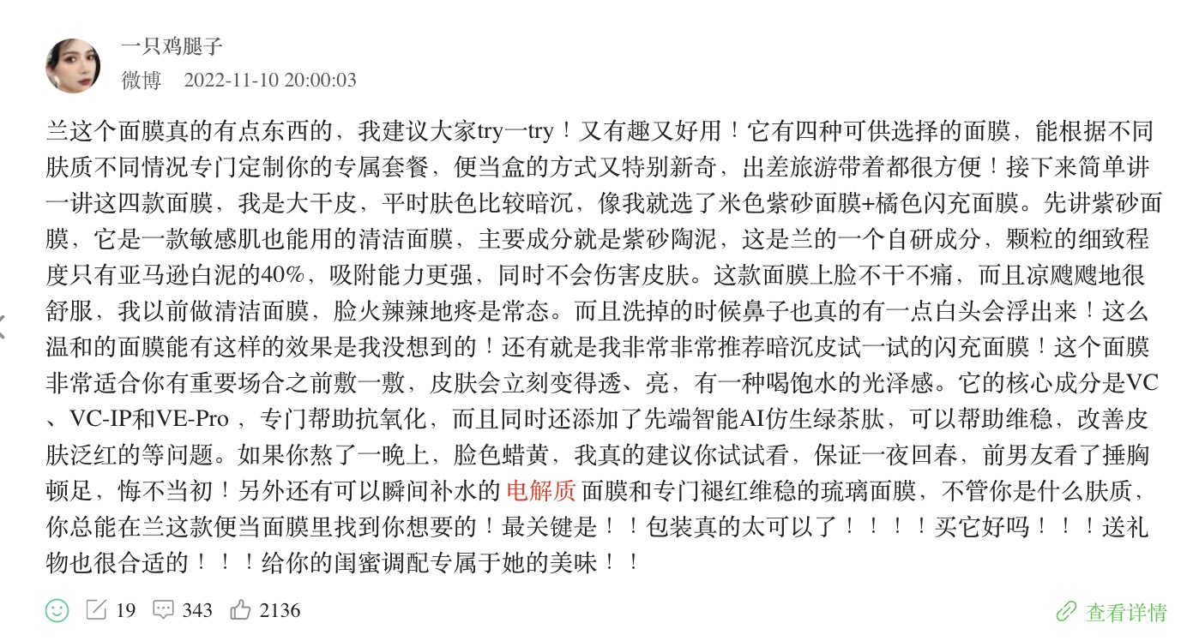 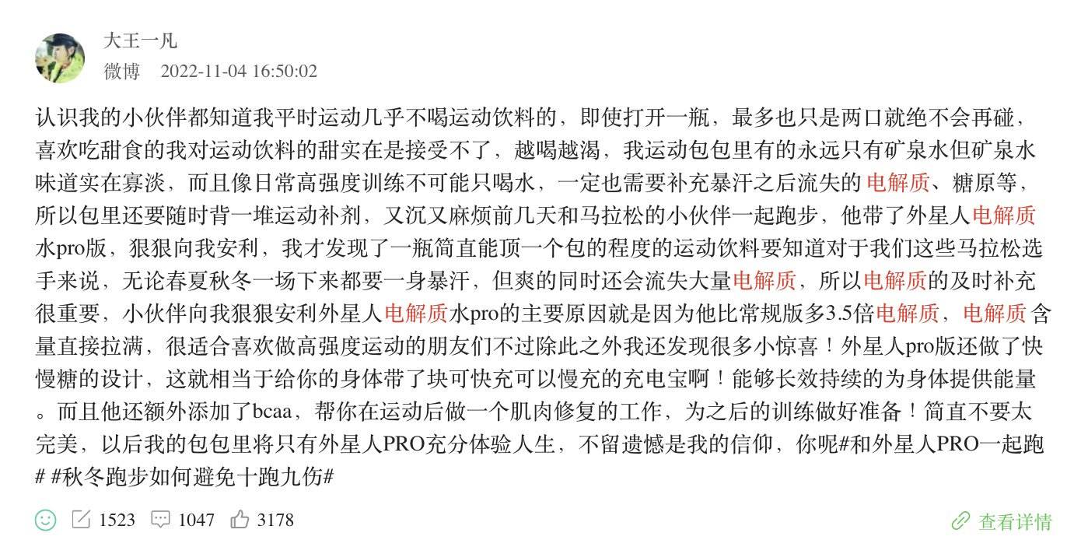 | 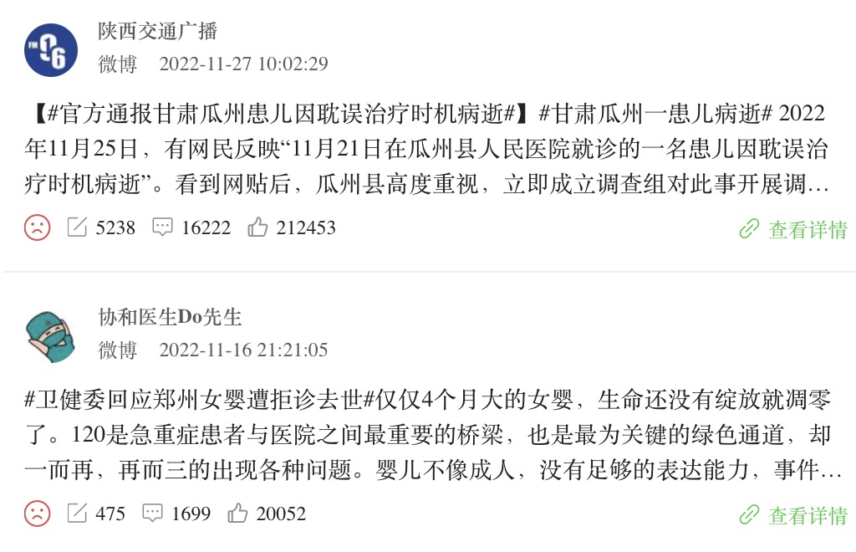 | 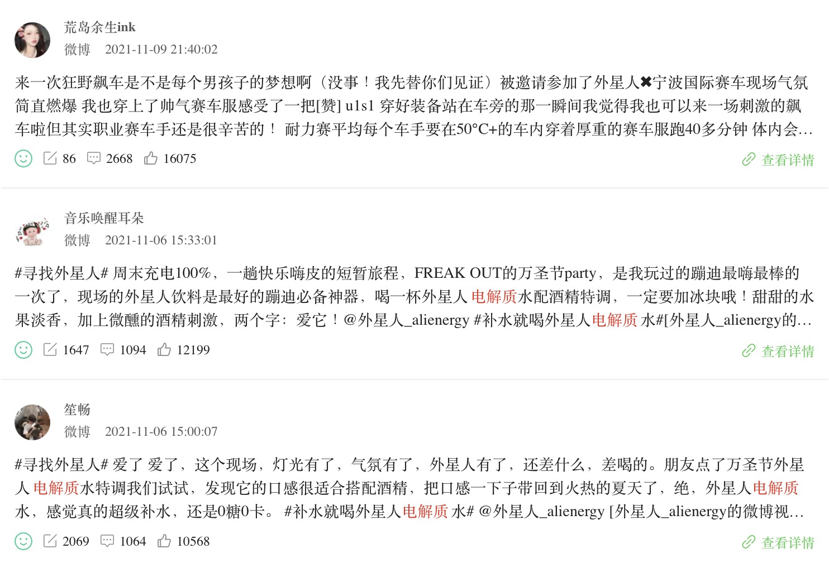
微博互动量 Top5内容 | 内容方向一：发烧、咽痛或者腹泻需补水补电解质（含自制电解质水教程） |  | 内容方向：外星人电解质水产品推广
 | 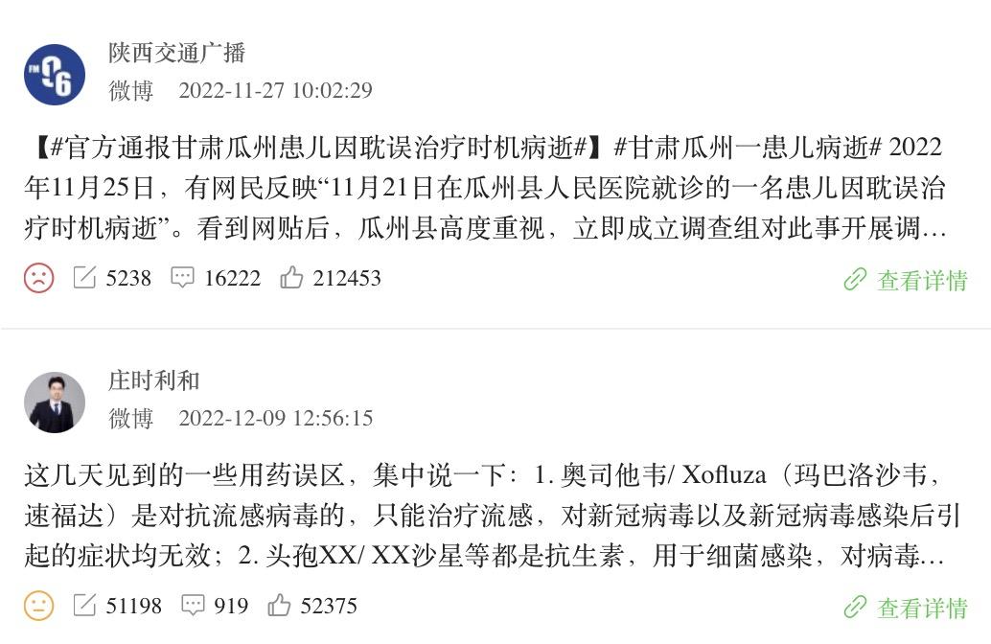 |  | 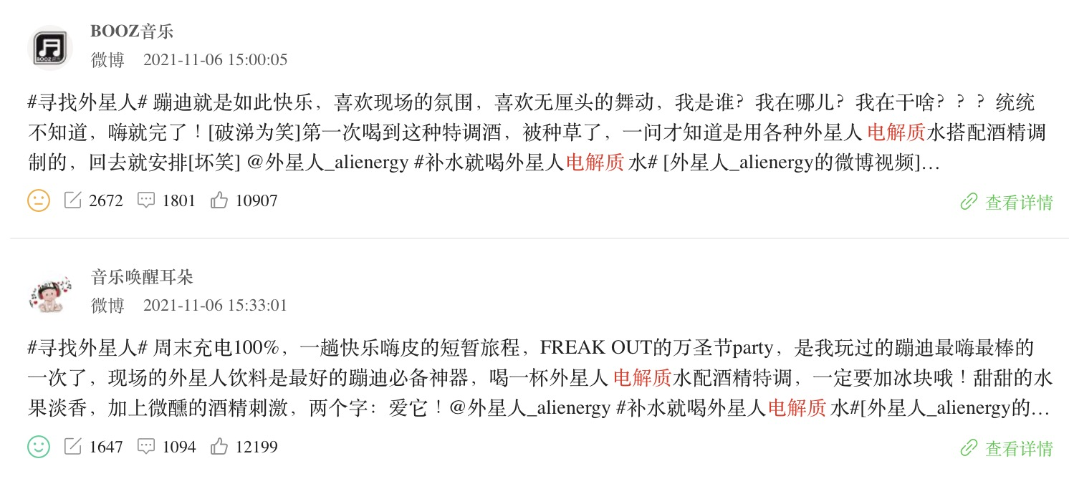 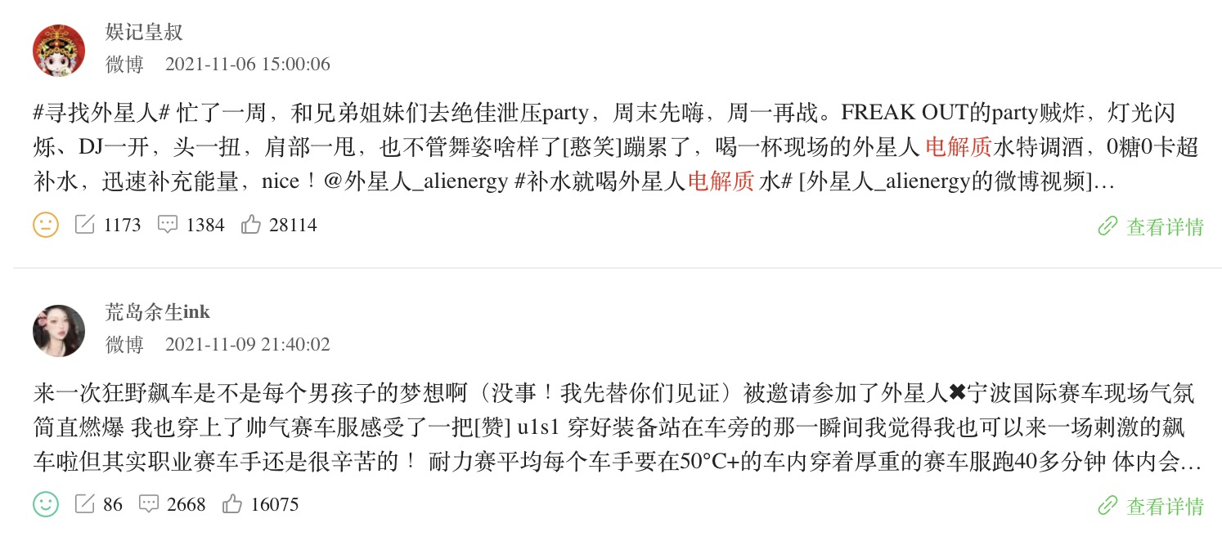
 | https://weibo.com/1750353854/MgVSgat4i https://weibo.com/1728715190/MiM8Kuj4s https://weibo.com/2275284204/MiX17oHXp https://weibo.com/3141296113/MfkCf7uh9 |  | https://weibo.com/3169475285/L0ejIi8uP https://weibo.com/2813716342/L0JdxeeiF https://weibo.com/3279211564/L0ejI1E9c https://weibo.com/5532072579/L0ex4uzU2
 | 内容方向二：高效运动要补充电解质（外星人电解质水PRO宣传） |  | -
 | 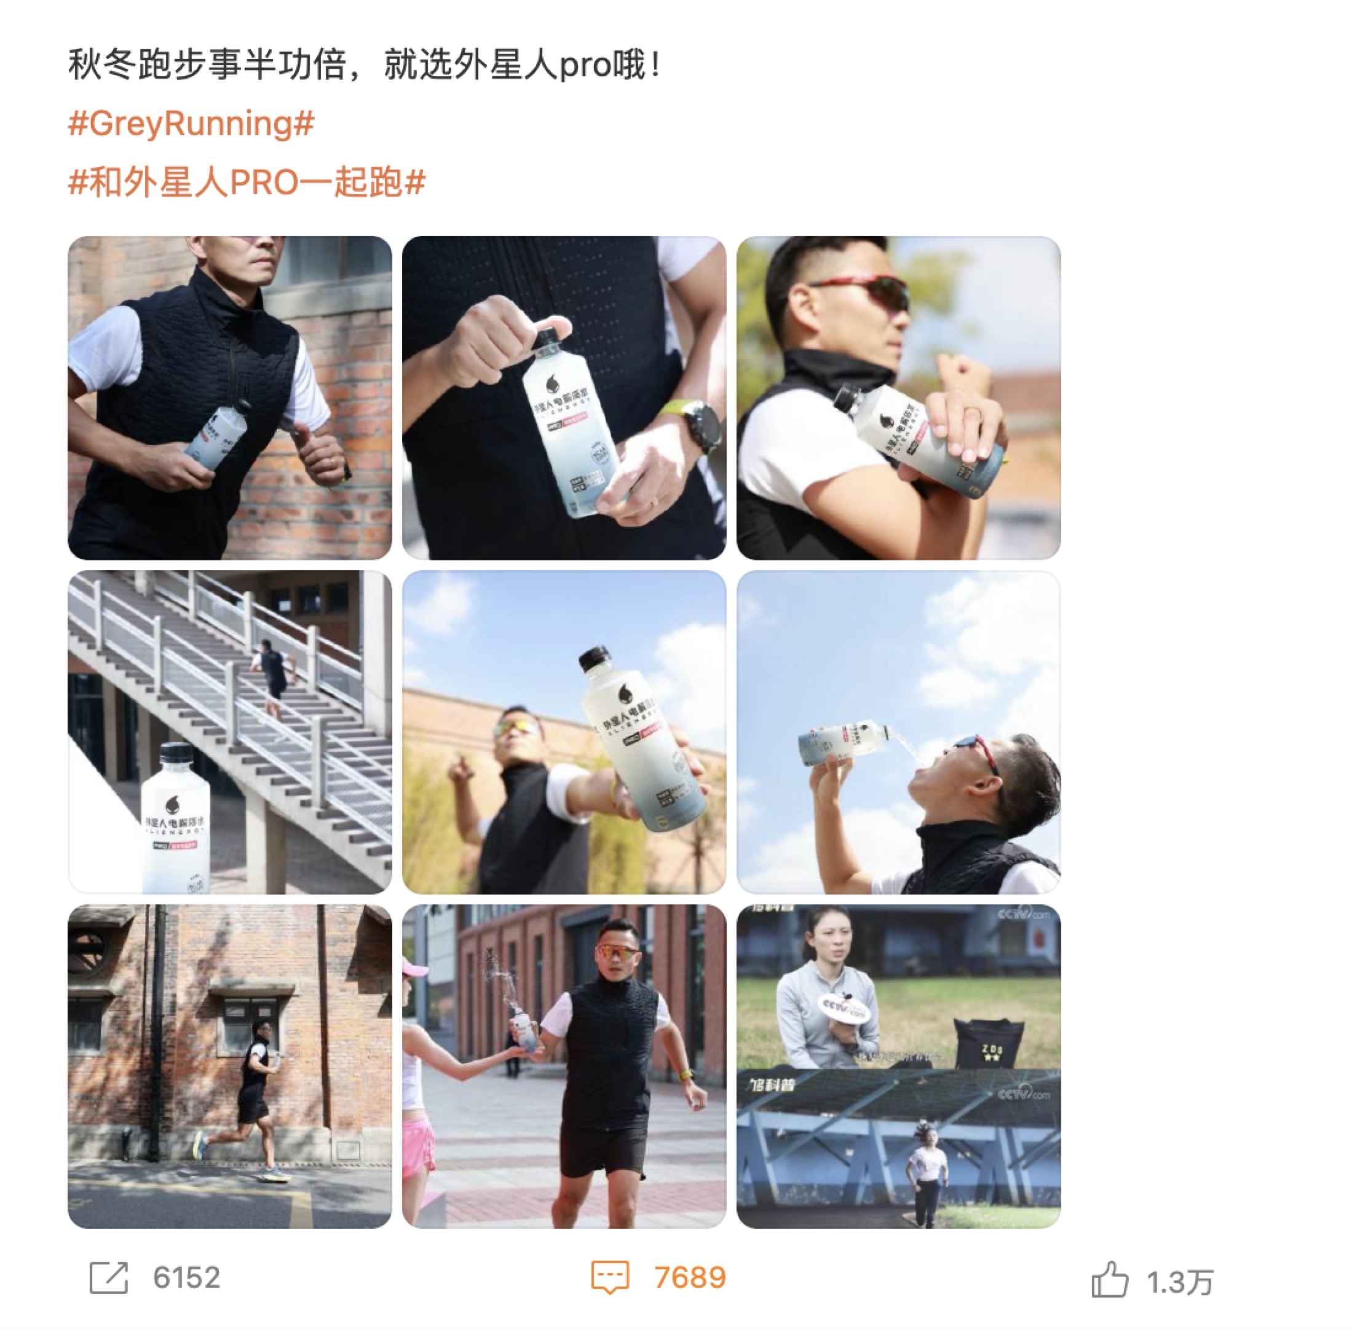
 | https://weibo.com/2279033217/MdtnZ3Nja
微博词云 | 1.疾病/症状关联：高频词出现「症状」「患者」「退烧药」「患者」「我的连花」「布洛芬」等疾病（主要为新冠）场景关键词，内容集中出现防疫囤货指南（其中提及病理状态身体易流失水，囤电解质水较为必要） 2.品牌/产品关联： ①「外星人」「口味」「无糖」「海盐」「荔枝」：关联产品外星人电解质水，讨论聚焦秋冬季节运动场景，推广产品电解质含量是常规款的3.5倍，补充运动后身体中流失的水分和电解质，减少运动后的疲劳感等卖点 ②「饮料」：关联产品泠喝LINGTEA 口服输液型饮料，讨论围绕明星代言，推广产品对于熬夜、运动场景的身体呵护作用 ③「补水」：关联产品Hydralyte的电解质冲剂饮料和LAN兰便当面膜，讨论集中推广产品高效补水补充电解质作用 3.人群关联：高频词出现「家庭版」，重点涉及「瓶盖」「矿泉水瓶」「制作方法」等关键词，主要来源家庭自制电解质水教程分享 |  | 1.疾病/症状关联：高频词出现「患者」「肾功能」等疾病（肾衰竭及其他常见慢性病）场景关键词 2.品牌/产品关联： ①「外星人」「口味」「整箱」「海盐」「荔枝」「吴磊」「饮料」「补水」：关联产品外星人电解质水，讨论聚焦蹦迪、赛车、电竞等潮流场景，结合90后代言人吴磊打造产品年轻化形象 ②「椰汁」：关联产品元气早餐椰汁，讨论主要是元气早餐椰汁、外星人电解质水及其他饮品的综合种草 3.人群关联：高频词出现「大学生」，重点围绕#秋招伴你行#话题进行外星人电解质水推广；高频词出现「婴幼儿」，主要针对宝宝拉肚子科普对策
 | 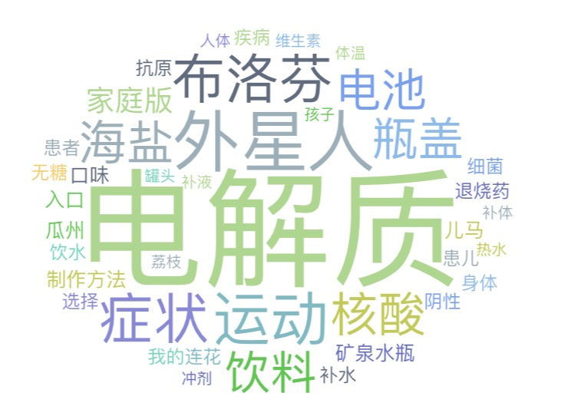 |  | 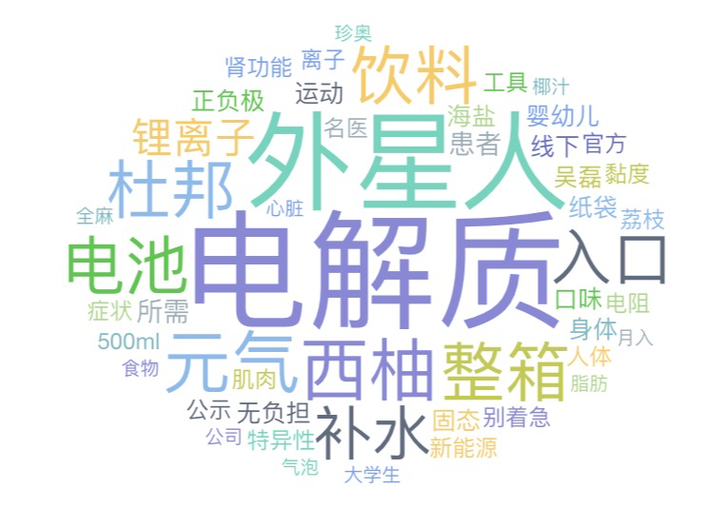
来源：阳狮Fluency；微博；2022.10.01-12.11

